Vista 1 (INICIO)

 | Inicio | Nosotros |  | Productos & Servicios |  | Muestra de Productos

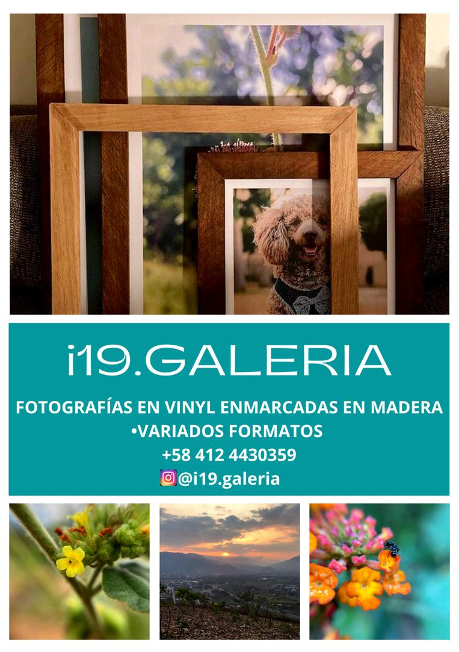
i19.Galeria:

El lugar para enmarcar tus mejores recuerdos, en el tamaño y con la calidad que mereces.

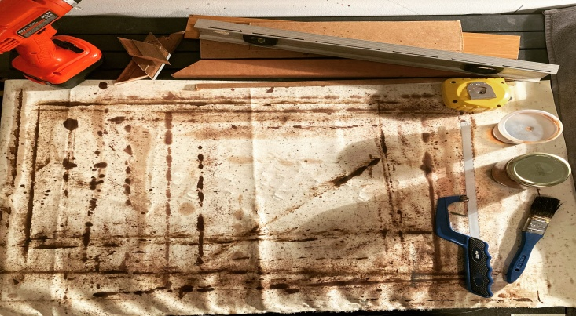
 |  |  |  |  |  |  | hh | 8/h
 |  |  |  |  |  |  | dom | 20/anual
 |  |  |  |  |  |  | mant | 30/mes
 |  |  |  |  |  |  | cod | 100unit (min)

Derechos reservados 2025 © I19 Ingenieria - RIF J-00000000-0 |  |  | +58 412 443.03.59 |  | +58 412 443.03.59 | i19.Galeria.instagram
Avenida 100 con calle 119 de El Viñedo. Valencia, Venezuela 2005.
Horario: Lunes a Viernes de 8:00am a 5:00pm |  |  | jjojeda99@hotmail.com |  | i19.Galeria.facebook | @i19.Galeria.X

Vista 3 (PRODUCTOS & SERVICIOS)
 | Inicio |  | Nosotros |  | Productos & Servicios |  | Muestra de Productos

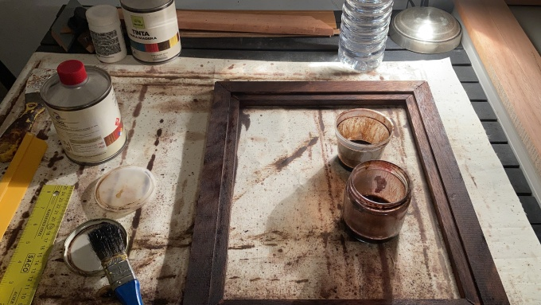
Fotografias Enmarcadas |  |  |  |  |  | Restauracion y Personalizacion de Fotografias

Tenemos amplia variedad de fotografias
de paisajes naturales y urbano, en variados |  |  |  |  |  | Le damos nueva vida a tus fotos antiguas o
formatos, enmarcadas y listas para decorar |  |  |  |  |  | dañadas, dejandolas listas para lucirlas en
tus espacios. |  |  |  |  |  | tu mesa o pared de recuerdos.
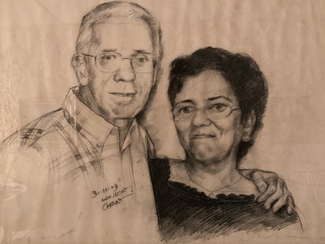
 |  |  | Marqueteria

 |  | Enmarcamos tus fotos familiares,
 |  | afiches, lugares, mascotas y momentos;
 |  | utilizando materiales naturales, en el
 |  | formato que necesites.

Derechos reservados 2025 © I19 Ingenieria - RIF J-00000000-0 |  |  |  | +58 412 443.03.59 |  | +58 412 443.03.59 | i19.Galeria.instagram
Avenida 100 con calle 119 de El Viñedo. Valencia, Venezuela 2005.
Horario: Lunes a Viernes de 8:00am a 5:00pm |  |  |  | jjojeda99@hotmail.com |  | i19.Galeria.facebook | @i19.Galeria.X

